PRIMERA PARTE
COMBINACIÓN DE FACTORES |  |  |  |  |  |  | Fuente:
Edificio de departamentos en la Ciudad de Ags. | VRN | FIC | SISM | FEE | FRS | VRN / M2 | LIBRO II DE VARELA
2,000 m2 | 26,813.28 | 0.897 | 0.98 | 1 | 0.87906 | 23570.481917 | Página 69 del libro
 | EN D.F |  |  |  |  | EN AGS

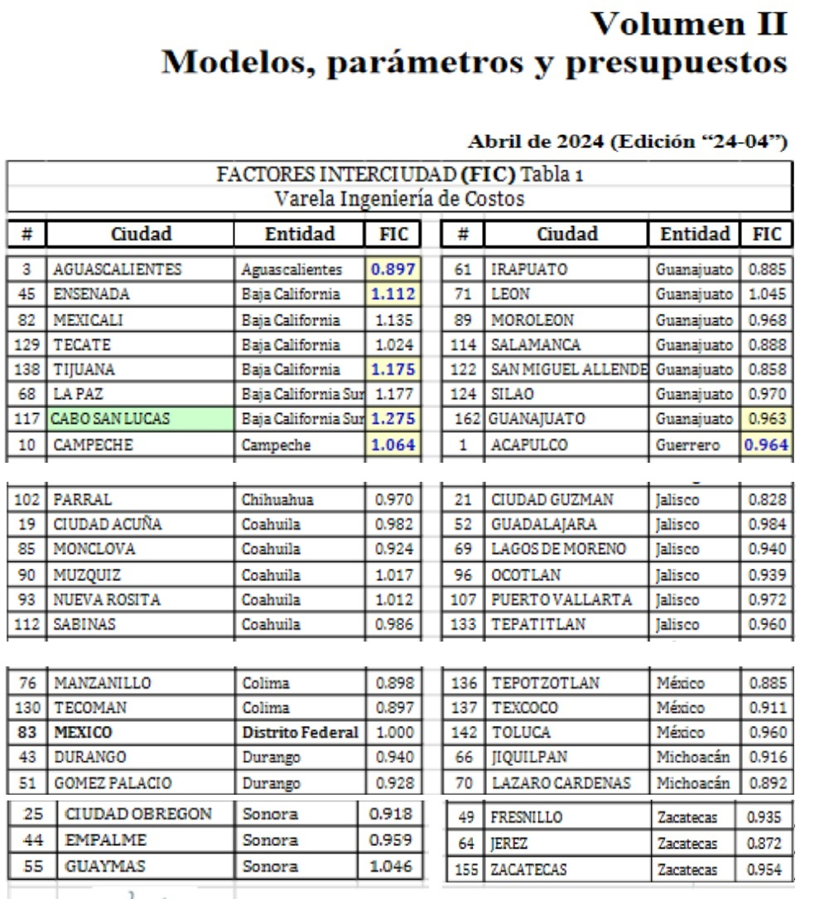

SEGUNDA PARTE
 |  |  |  |  |  |  |  | Se divide el factor de Manzanillo entre el de Mérida
 |  |  |  |  |  |  |  | Se castiga porque de un presupuesto alto irá a uno bajo
M2 | CIUDAD | VUM Mérida | FIC | FSIS |  | FSU | FRE
200 | Merida | 1.009 |  | 0.97
240 | Manzanillo | 0.898 | 0.890 | 1.00 | 1.03 | 0.96 | 0.88466

